1 recibo
RECIBO NUEVO
 |  |  | SUBSECRETARÍA DE EDUCACIÓN MEDIA SUPERIOR |  |  | UR |  |  |  | RECIBO No. |  |  | .
 |  | Unidad de Educación Media Superior Tecnologica Agropecuaria y Ciencias del Mar |  |  |  |  |  |  |  | DGETAYCM
 |  |  | RECIBO DE COBRO
 |  |  | R.F.C. SEP 210905778 |  |  | FECHA |  |  |  | ENTIDAD FEDERATIVA
AVENIDA REPÚBLICA DE ARGENTINA, NUMERO EXTERIOR 28, NUMERO INTERIOR: OFICINA 1044 |  |  |  |  |  |  |  |  |  | 9
COLONIA, CENTRO, C.P. 06010, DELEGACIÓN: CUAUHTÉMOC, ENTIDAD FEDERATIVA: CIUDAD DE MÉXICO

APELLIDO PATERNO |  |  | APELLIDO MATERNO |  | NOMBRE |  | MATRICULA

 |  |  |  |  |  |  |  |  |  |  |  |  | ,
DOMICILIO CONOCIDO |  |  |  |  |  |  |  | GRADO

DIRECCIÓN |  |  |  |  |  |  |  | GRADO |  | AREA | TURNO

LA CANTIDAD DE $ |  | 0.00 | ( CIEN PESOS 0000 MN ) |  |  |  |  |  |  |  |  | .

 |  | CLAVE |  |  |  | C U O T A |  |  |  | IMPORTE
 | 0 |  |  |  |  |  |  |  | 920 | $-
 | 0 |  |  |  |  |  |  |  |  | $-
 | 0 |  |  |  |  |  |  |  |  | $- |  |  | -
 |  |  |  |  |  |  | , |  |  | $-
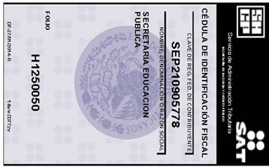

 | NATHALIE USCANGA CARMONA
 |  |  |  |  |  |  |  |  |  |  |  | .

NOTA: CARECE DE VALIDEZ COMO COMPROBANTE DE PAGO SI NO TIENE SELLO DE LA ESCUELA Y FIRMA DEL CAJERO EXENTO DE I.V.A. CONFORME AL ART. 15 FRACC. IV DE LA LEY DE IMPUESTO AL VALOR AGREGADO

 |  |  |  | |

